Probabilidad
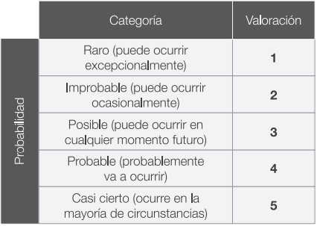
Probabilidad del riesgo

Valoración
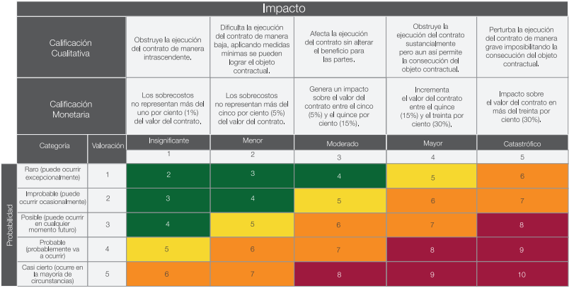
Impacto del riesgo

Categoría
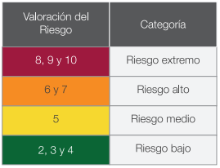
Categoría del riesgo

